상품제안서
논슬립 소프트 발매트 | 상품코드: F28547

 |  |  |  |  |  |  | 02-412-0044 | www.easy1.co.kr
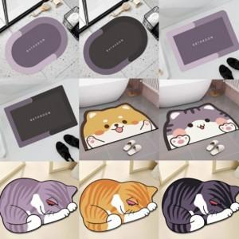

【상세/제작정보】 | 기본수량 미만 인쇄시 비용 추가. 스티커 제작및 부착 비용 별도 문의.

【인쇄/포장옵션】 | 실크 / 포장불가능

【공급단가】 | 수량 | 100~ | 300~ | 500~ | 1,000~ | 3,000~
*VAT별도 | 단가 | 3,120원 | 3,070원 | 3,000원 | 2,880원 | 2,760원

【상품 URL】 | http://www.easy1.co.kr/src/goods_detail.php?gdno=28547

